Planilha1
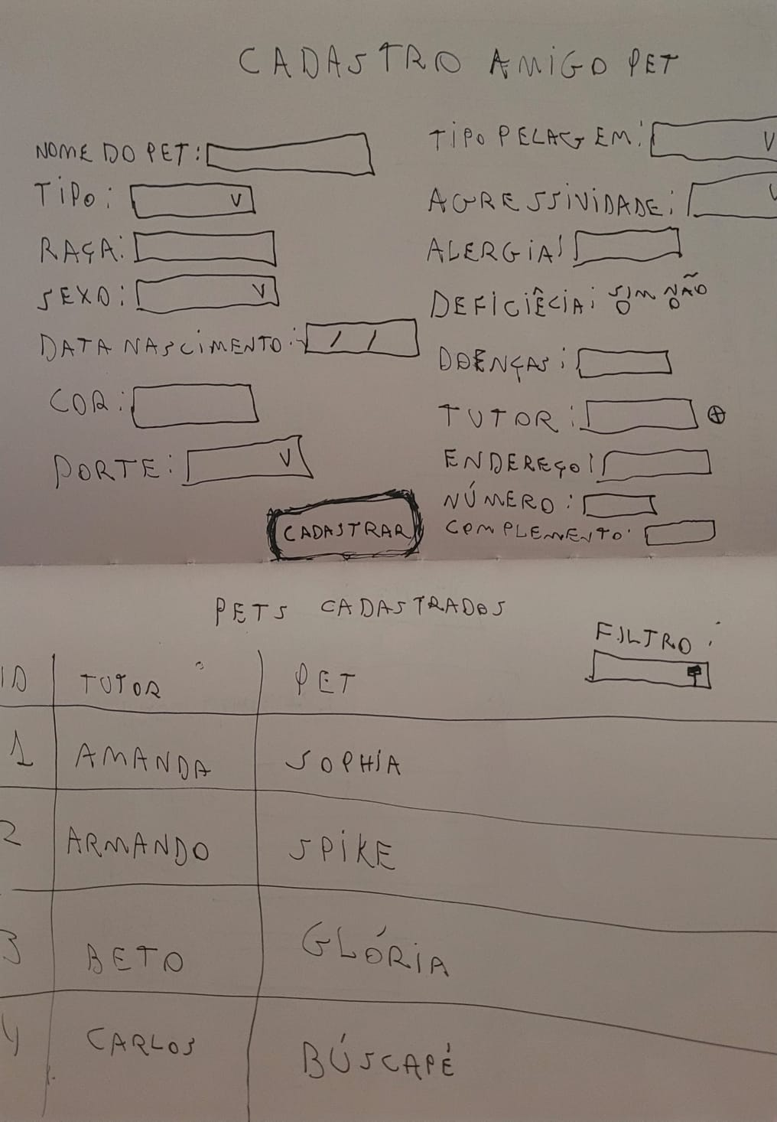
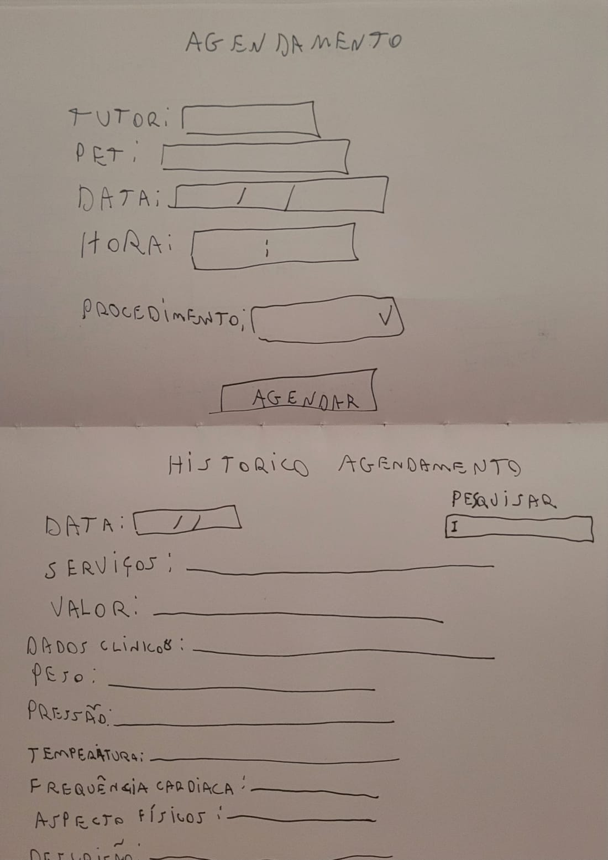
Product BackLog - Amigo Pet

 | ID | Requisito | Descricao | Tipo | Importância | Status | Tamanho | Urgência | User Storie | Lean Ux Canvas | WireFrame | Der | Caso de Uso | Codigo do Teste
 | 1 | Tela de Cadastro | Nesse sistema haverá um formulario de cadastro dos pets contendo: O sistema de cadastro do pet deve conter o nome do pet, tipo, raça, sexo, dtnasc, cor, porte, tipo pelagem, agressividade, alergia, deficiência, doenças existentes, tutor, endereço, número e complemento. | Funcional | Essencial | Planejado | G | Urgênte | US-01 | LU-01 | WF-01 | DE-01 | CA-01 | CT-01
 | 2 | Botão Cadastrar | Registra as informações do pet no Banco de Dados | Funcional | Essencial | Planejado | P | Urgênte | US-01 | LU-01 | WF-01 | DE-01 | CA-01 | CT-01
 | 3 | Tela de Pets Cadastrados | Nesse sistema irá ser observado todos os pets cadastrados de A-Z | Funcional | Desejável | Planejado | M | Normal | US-02 | LU-02 | WF=02 | DE=02 | CA-02 | CT=02
 | 4 | Botão Filtro | Esse botão irá filtrar a opção desejada, Por Exemplo Tutor: Fernando Velazquez | Funcional | Importante | Planejado | P | Normal | US-02 | LU-02 | WF-02 | DE-02 | CA-02 | CT-02
 | 5 | Tela de Agendamento | Nesse sistema haverá um formulario para agendamento do pet que irá conter: Tutor, Pet, data, hora e procedimento que deseja marcar | Funcional | Essencial | Planejado | M | Urgênte | US-03 | LU-03 | WF-03 | DE-03 | CA-03 | CT-03
 | 6 | Botão Agendar | Irá ser registrado o agendamento realizado | Funcional | Essencial | Planejado | P | Urgênte | US-03 | LU-03 | WF-03 | DE-03 | CA-03 | CT-03
 | 7 | Tela Histótico de Agendamento | Nesse sistema irá ter um historico de agenda já realizado pelos clientes que vai conter as informações: Data Agendada; • Serviços Solicitados; • Valor do atendimento; • Dados Clínicos: o Peso; o Pressão; o Temperatura; o Frequência Cardíaca; • Aspecto Físicos; • Descrição Atendimento; | Funcional | Essencial | Planejado | G | Normal | US-04 | LU-04 | WF-04 | DE-04 | CA-04 | CT-04
 | 8 | Botão Pesquisar | Esse botão irá pesquisar Cliente cadastrado e mostrar e mostrar os dados do hístorico | Funcional | Essencial | Planejado | P | Normal | US-04 | LU-04 | WF-04 | DE-04 | CA-04 | CT-04

